2016.9.6
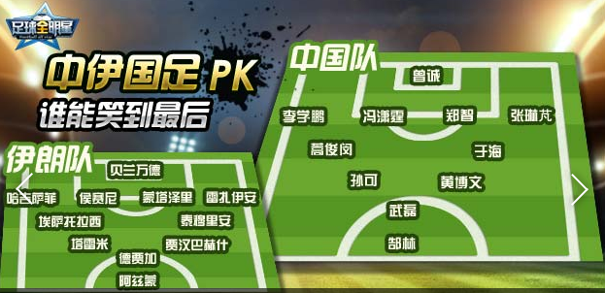
 |  |  | 主教练： |  | 高洪波 |  |  |  | 中国队 | VS | 伊朗队 |  |  |  |  | 主教练：
守门员 |  | 后卫 |  | 中场 |  | 前卫 |  | 前锋 |  |  | 前锋 |  | 前卫 |  | 中场 |  | 后卫 | 守门员
 |  | 4 | 李学鹏
 |  | 2 | 任航 |  |  | 21 | 于海 | 9 | 张玉宁
1 | 曾诚 | 6 | 冯潇霆 |  |  | 11 | 蒿俊闵 | 7 | 武磊
 |  | 5 | 张琳芃 |  |  | 16 | 黄博文
 |  | 13 | 赵明剑

3 | 姜至鹏 | 14 | 孙可 | 19 | 姜宁
8 | 蔡慧康 | 15 | 吴曦 | 20 | 张稀哲
10 | 郑智 | 17 | 张晓彬 | 22 | 于大宝
12 | 顾超 | 18 | 郜林 | 23 | 杨智
 | 时间： |  | 2016-09-05 | 上半场 |  | 下半场 |  | 中国队 |  | vs |  | 伊朗队 |  | 下半场 |  | 上半场
 | 主场： |  | 中国 |  |  |  |  | 0 |  | : |  | 0
 | 赛事名称： |  | 世界杯亚洲区12强赛

